Formato Bitácora
 |  |  |  |  |  |  |  |  |  |  |  |  |  | Versión: 03
 |  |  |  |  |  |  |  |  |  |  |  |  |  | Código: GFPI-F-147
Proceso Gestión de Formación Profesional Integral
Formato Bitácora seguimiento Etapa productiva
REGIONAL DISTRITO CAPITAL
Centro de electricidad, electrónica y telecomunicaciones
BITÁCORA DE SEGUIMIENTO ETAPA PRODUCTIVA

Nombre de la empresa donde está realizando la etapa productiva |  |  |  |  |  | NIT |  | BITACORA N° |  |  | Período
Newsol Consulting S.A. S |  |  |  |  |  | 900.606.291-3 |  | 8 |  |  | 5/2/2024 A 20/02/2024

Nombre del jefe inmediato/Responsable |  |  |  |  | Teléfono de contacto |  |  |  | Correo electrónico
Angelica Lucia Rojas Gómez |  |  |  |  | 3002132878 |  |  |  | angelica.rojas@newsol.com.co

Seleccione con una "X" el tipo de modalidad de etapa productiva
CONTRATO DE APRENDIZAJE | VÍNCULO LABORAL O CONTRACTUAL | X | PROYECTO PRODUCTIVO |  | APOYO A UNA UNIDAD PRODUCTIVA FAMILIAR |  | APOYO A INSTITUCIÓN ESTATAL NACIONAL,TERRITORIAL, O A UNA ONG, O A ENTIDAD SIN ANIMO DE LUCRO |  |  | MONITORIA |  |  | PASANTIA

Nombre del aprendiz |  |  |  | Documento Id. |  |  | Teléfono de contacto |  |  |  | Correo electrónico institucional
Harold Yulian Sanchez Alcantar |  |  |  | 1233496433 |  |  | 3118047047 |  |  |  | hysanchez334@sena.edu.co

Número de ficha |  |  |  |  | Programa de formación
2671339 |  |  |  |  | Técnico en programación de software

DESCRIPCIÓN DE LA ACTIVIDAD (Ingrese cuantas filas sean necesarias) |  |  |  |  | FECHA INICIO | FECHA FIN | EVIDENCIA DE CUMPLIMIENTO |  |  |  |  | OBSERVACIONES, INASISTENCIAS Y/O DIFICULTADES PRESENTADAS
Se realiza el diseño UX para el proyecto de automatización de correos masivos |  |  |  |  | 5-Feb-24 | 7-Feb-24 | 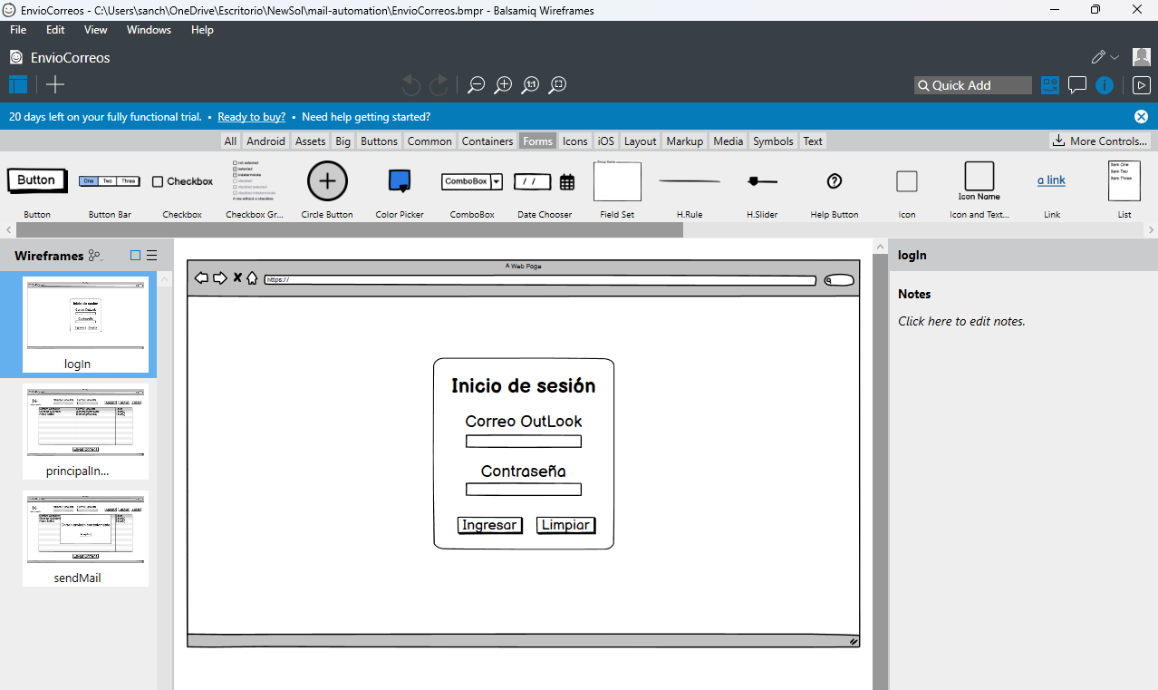 |  |  |  |  | Diseño UX

Se realiza el diseño UI para el proyecto NewSOD |  |  |  |  | 7-Feb-24 | 12-Feb-24 | 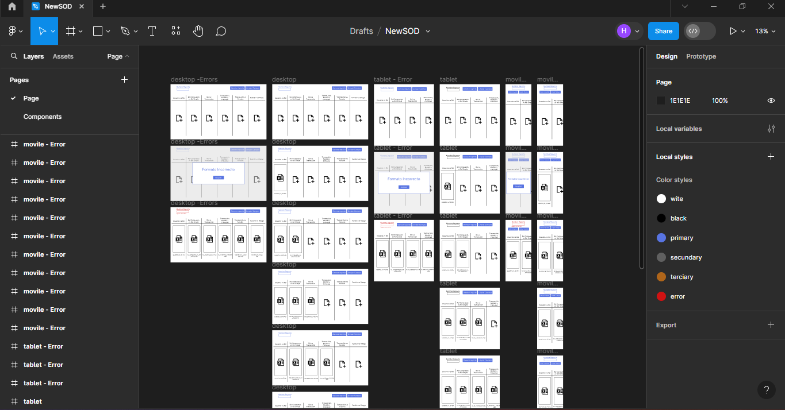 |  |  |  |  | Diseño UI

Se realiza el diseño UI para el proyecto de automatización de correos masivos |  |  |  |  | 12-Feb-24 | 14-Feb-24 | 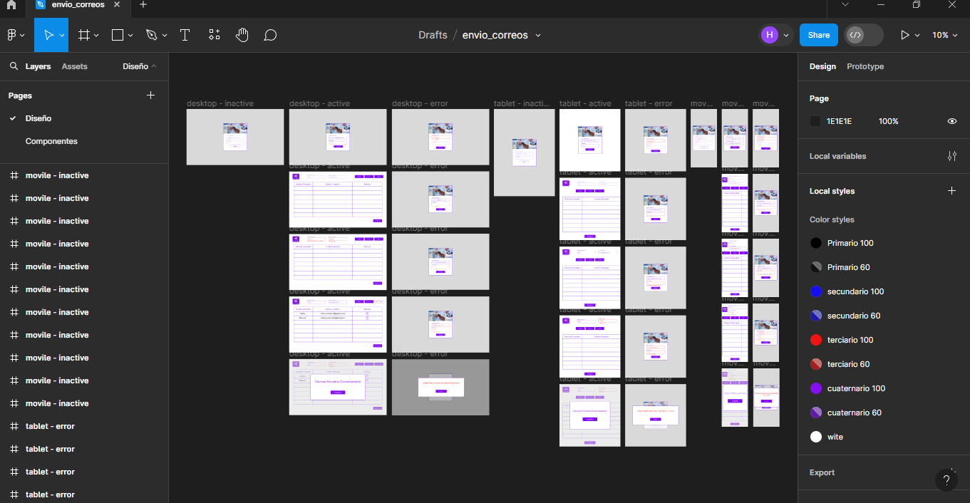 |  |  |  |  | Diseño UI

Reunión de socialización de los documentos y diseños realizados |  |  |  |  | 14-Feb-24 | 14-Feb-24 | 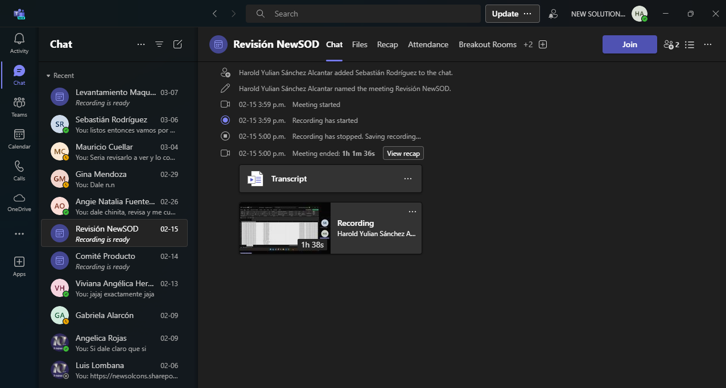 |  |  |  |  | Evidencia de la socialización del documento

Feedback de mejora para los aplicativos. |  |  |  |  | 15-Feb-24 | 15-Feb-24 | 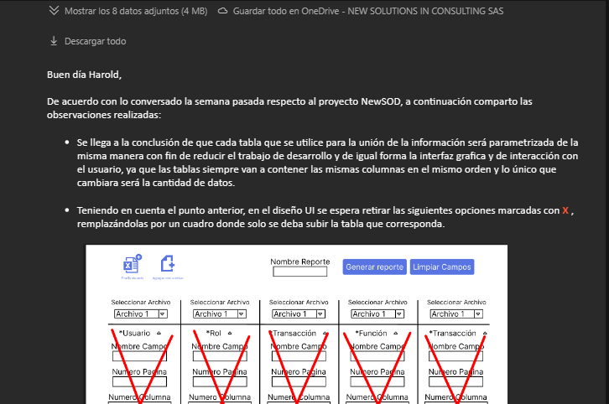 |  |  |  |  | Correo con el feedback hacia el proyecto

Aplicar mejoras del aplicativo en la parte backend |  |  |  |  | 16-Feb-24 | 23-Feb-24 | 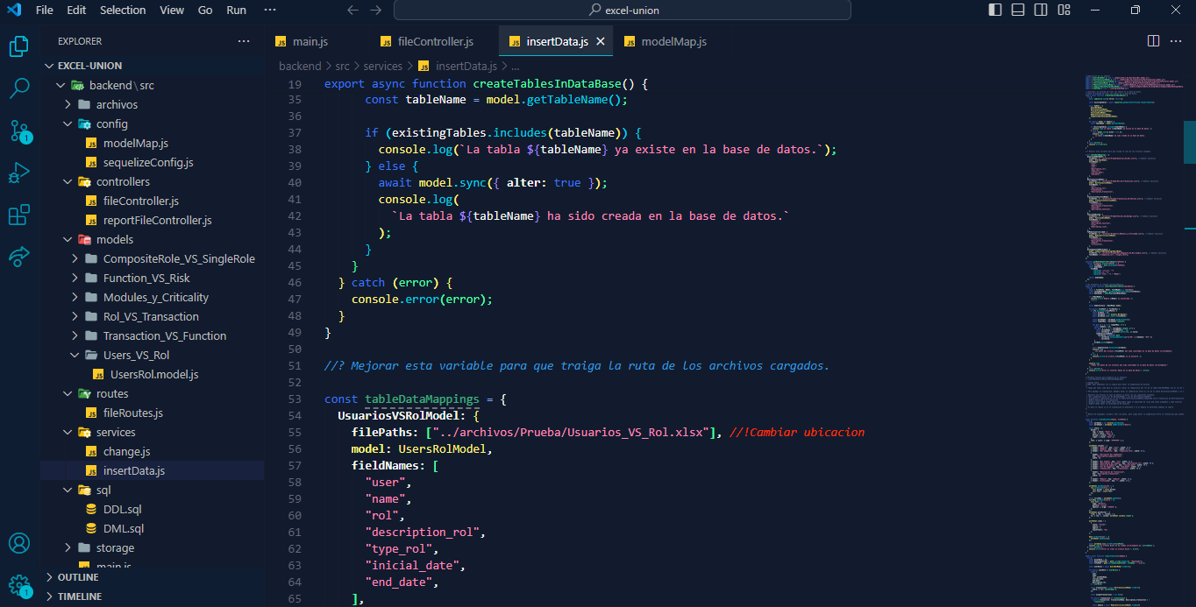 |  |  |  |  | Fragmento de código
Conferencia de IA por Microsoft y TD Synnex |  |  |  |  | 20-Feb-24 | 20-Feb-24 | 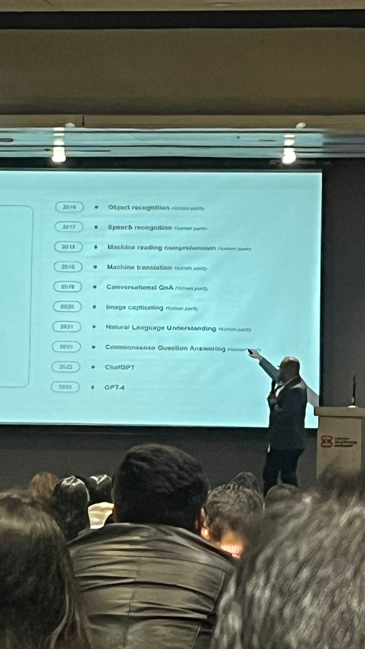 |  |  |  |  | Foto de la conferencia
Aprendiz: recuerde diligenciar completamente el informe y entregarlo o subirlo al espacio asignado para este.

Harold Yulian Sanchez Alcantar

Nombre del Aprendiz |  |  |  |  | Firma del aprendiz |  |  |  |  |  | Fecha entrega bitácora

Nombre del Instructor de Seguimiento |  |  |  |  | Firma de instructor de seguimiento |  |  |  |  | Firma del jefe inmediato (Si es del caso)

Nota: LOS DATOS PROPORCIONADOS SERÁN TRATADOS DE ACUERDO CON LA POLÍTICA DE TRATAMIENTO DE DATOS PERSONALES DEL SENA Y A LA LEY 1581 DE 2012.

